상품제안서
모스니에 특대형 주방타올+굿즈패키지 | 상품코드: S43204

 |  |  |  |  |  |  | 02-713-8555 | www.synergygift.co.kr
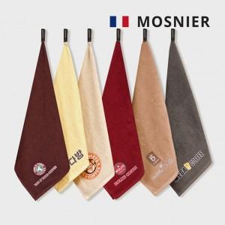

【상세/제작정보】 | <p><span style="font-size: 12pt;">DTF </span><span style="font-size: 12pt;">90x90mm </span><span style="font-size: 12pt;">컬러 및&nbsp;</span><span style="font-size: 12pt;">종이케이스 컬러인쇄 포함</span>&nbsp;</p>

【인쇄/포장옵션】 | DTF컬러인쇄 / 커스텀케이스

【공급단가】 | 수량 | 100~ | 300~ | 500~ | 1,000~ | 3,000~
*VAT별도 | 단가 | 5,330원 | 5,040원 | 4,790원 | 4,670원 | 4,590원

【상품 URL】 | https://www.synergygift.co.kr:443/src/goods_detail.php?gdno=43204

